Sheet1
듣기 #11 | 1. 문제가 "대화를 듣고, 남자의 마지막 말에 대한 여자의 응답으로 가장 적절한 것을 고르시오" 이면 반드시 남자의 대사로 끝나야 함. 반대로 남자의 응답으로 적절한 것을 고를 때는 반드시 여자의 대사로 끝나야 하는데 옆의 화면캡쳐처럼 문제가 적합하지 않은 경우가 50% 나옴. 2. 짧은 대화이지만 단어수가 (90-130) 이라서 최소한 80단어 이상이 나와야 하는데, 주로 44 - 66 수준임 --> 어휘수 80단어 이상으로 늘려야 함 | 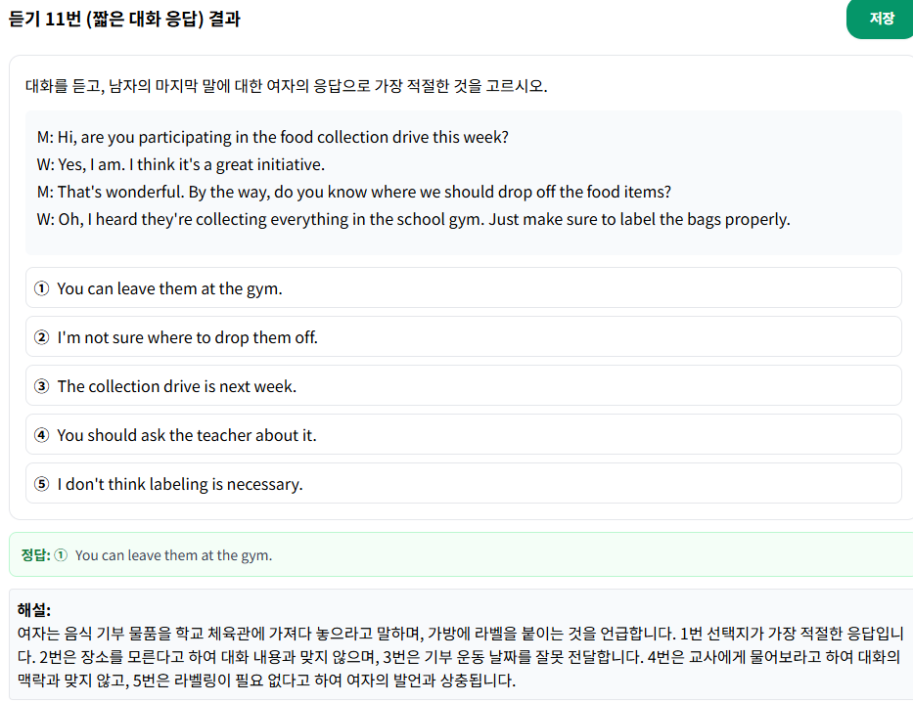
듣기 #16-17 | 선택지가 영어로 나와야 하는데, 한글로 나오는 경우가 있음 | 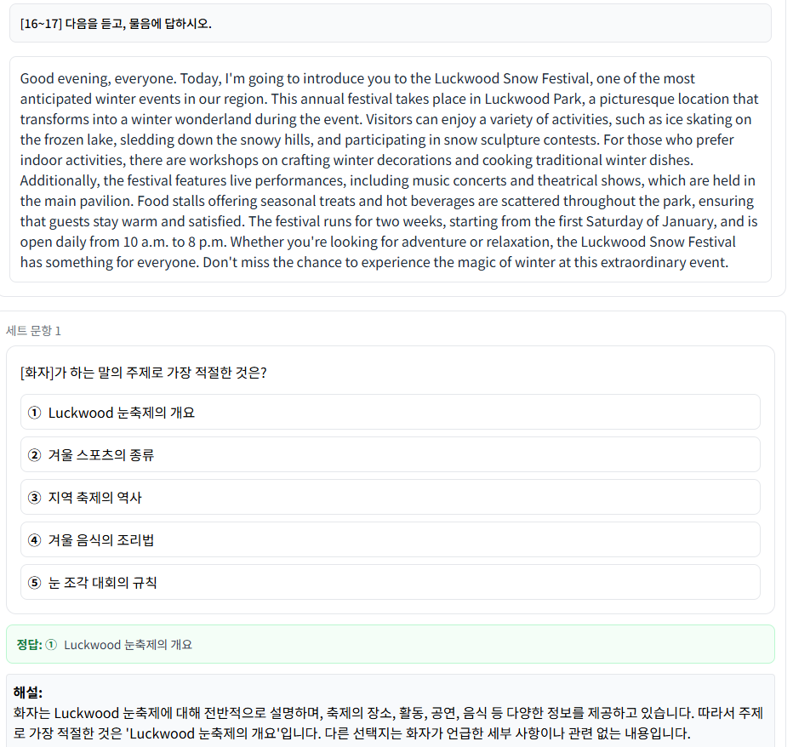
읽기 #18 | 편지의 줄바꾸기가 없어야 합니다. | 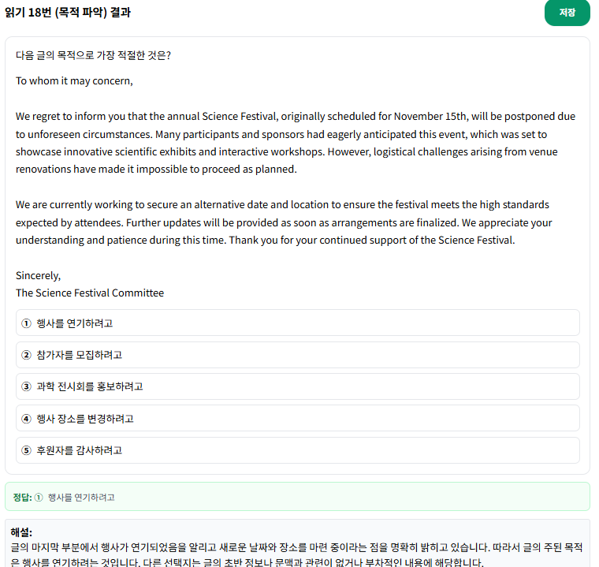
#19 | 문항의 질문이 "다음 글에 드러난 [character_name]의 심경 변화로 가장 적절한 것은?" --> Mia 이름이 질문속에 들어가야합니다. | 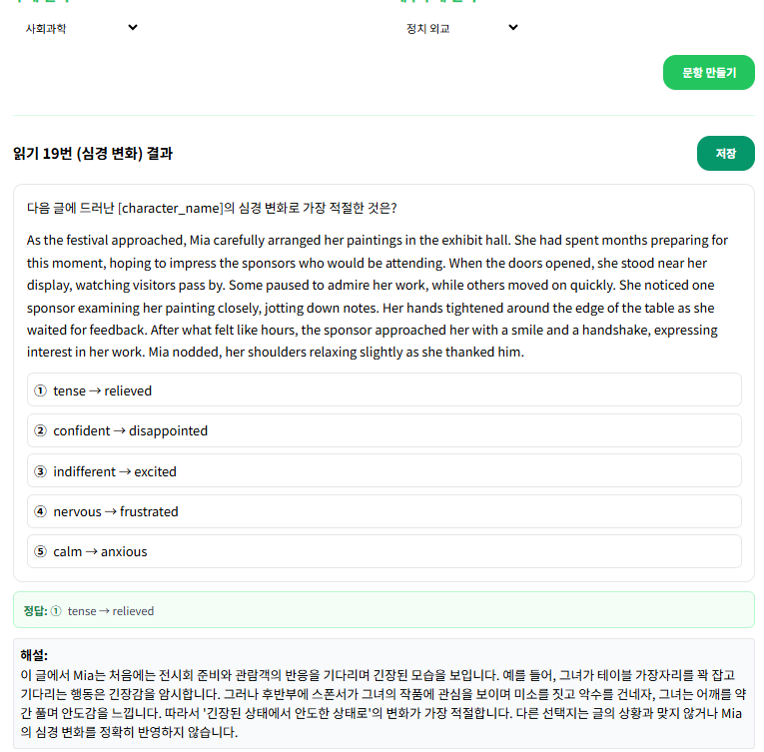
#25 | 1. 도표 Chart가 최근막대그래프로 하는 것을 권장함 2. Country A, B, C, D라는 막연한 가상데이터가 아니라 사실적 객관적 최근자료여야 함 3. -난이도를 높이고자 한다면, 비교 시기(예, 몇 개년도)와 비교 대상의 수가 적어도 4개 이상으 로 하고, data 간 미묘한 차이, 세부사항에 해당하는 것에 초점을 두어야 함 -난이도를 낮추고자 한다면, 비교 시기와 비교 대상의 수가 적어도 3개 이하로 하고, data의 전 체적인 경향, 큰 차이가 나는 사항을 정답으로 해야 함. | 